IE Matrix
IE Matrix
2.66 | 2.285
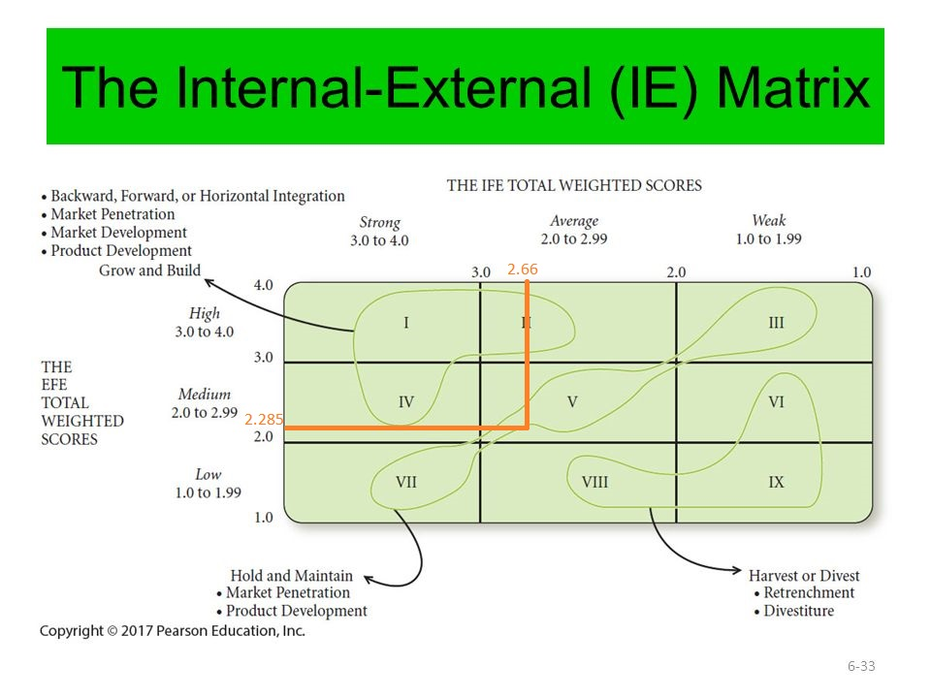
IFE | 2.66
EFE | 2.285

SPACE Matrix
بعد داخلی |  |  |  | بعد خارجی
توان مالی(FS) |  | مزیت رقابتی(CA) |  | توان صنعت(IS) |  | ثبات محیط(ES)
برگشت سرمایه | 4 | سهم بازار | -4 | پتانسیل رشد | 3 | تغییرات تکنولوژی | -4
نسبت بدهی به دارائی خالص | 4 | کیفیت محصول | -2 | پتانسیل سودآوری | 3 | نرخ تورم | -5
نقدینگی | 4 | چرخه حیات محصول | -5 | ثبات مالی | 3 | تغییرپذیری تقاضا | -4
سرمایه مورد نیاز در برابر سرمایه در دست | 4 | بکارگیری ظرفیت های رقابتی | -3 | فنون تخصصی | 4 | موانع ورود به بازار | -3
جریان نقدینگی | 5 | وفاداری مشتری | -4 | قدرت چانه زنی تولید کننده | 1 | فشار رقابتی/رقابت | -2
سهولت خروج از بازار | 3 | فنون تخصصی | -1 | کثرت سرمایه | 3 | دامنه قیمت محصولات رقابتی | -2
ریسک موجود در کسب و کار | 2 |  |  | سهولت ورود به بازار | 4
دوره گردش موجودی | 4
استفاده از صرفه جویی ها نسبت به مقیاس و تجربه | 6
نمره توان مالی= | 4 | نمره مزیت رقابتی= | -3.1666666667 | نمره توان صنعت= | 3 | نمره ثبات محیط= | -3.3333333333
-0.16666666667 | 0.66666666667

 |  | -0.16666666667 | X=
 |  | 0.66666666667 | Y=

بر اساس نمودار SPACE استراتژی ما محافظه کارانه باید باشد.

